상품제안서
본센트 휴대용 손소독제 3ml (의약외품) | 상품코드: F16300

 |  |  |  |  |  |  | 02-412-0044 | www.easy1.co.kr
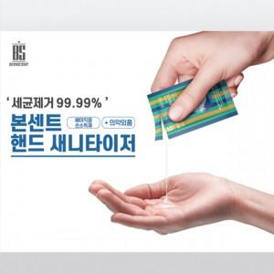 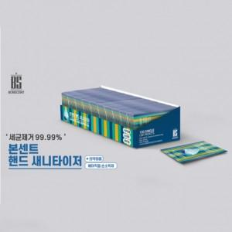 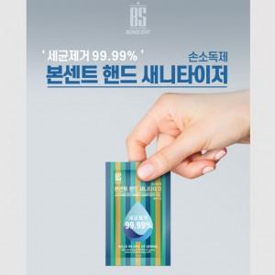

【상세/제작정보】 | 인쇄협의 - 고객센터에 문의해주세요!

【인쇄/포장옵션】 | 기타 / 포장지포장

【공급단가】 | 수량 | 100~ | 500~ | 1,000~ | 3,000~ | 5,000~
*VAT별도 | 50매 박스 | 5,200원 | 5,120원 | 5,000원 | 4,800원 | 4,600원
 | 100매 박스 | 10,140원 | 9,980원 | 9,750원 | 9,360원 | 8,970원

【상품 URL】 | https://dev.easy1.co.kr:443/src/goods_detail.php?gdno=16300

